ANEXO 3
 | ANEXO 3: VINCULACIÓN DE LOS OBJETIVOS DE LOS PROGRAMAS, CON LOS PLANES Y EL PRESUPUESTO
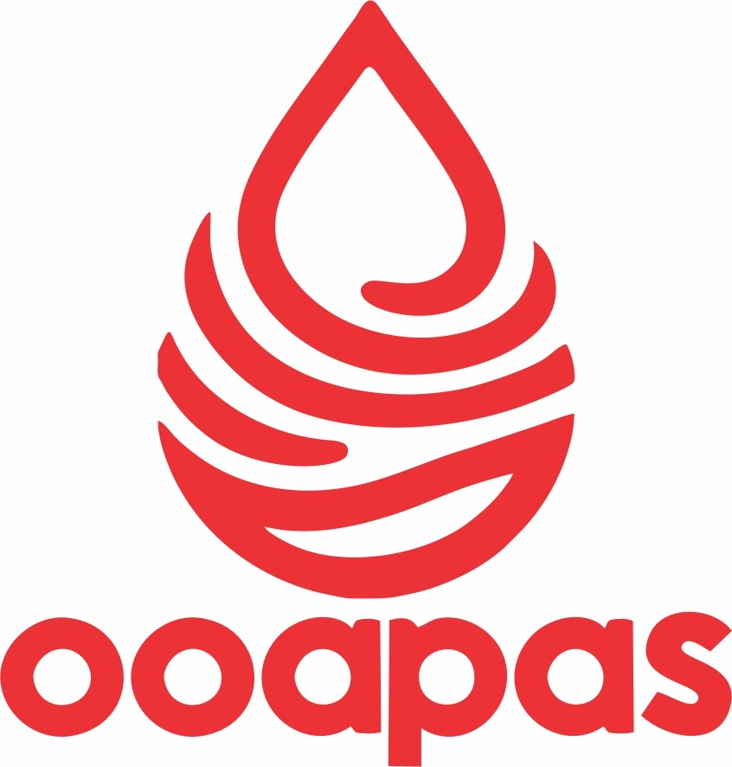
 | MUNICIPIO / ORGANISMO OPERADOR : | ORGANISMO OPERADOR DE AGUA POTABLE ALCANTARILLADO Y SANEAMIENTO DEL MUNICIPIO DE NUMARAN

 | DEL: | 1 DE ENERO AL 31 DE DICIEMBRE DEL AÑO 2024

 | UNIDAD RESPONSABLE | NOMBRE DEL PROGRAMA | OBJETIVO ESTRATÉGICO DEL PROGRAMA | PRESUPUESTO DE EGRESOS POR PROGRAMA |  | EJES VINCULACIÓN
 |  |  |  | IMPORTE
 |  |  |  | APROBADO | EJERCIDO | CON EL PLAN MUNICIPAL DE DESARROLLO | OBJETIVO DEL PLAN MUNICIPAL DE DESARROLLO | CON EL PLAN DE DESARROLLO INTEGRAL DEL ESTADO | OBJETIVO DEL PLAN DE DESARROLLO INTEGRAL DEL ESTADO | CON EL PLAN NACIONAL DE DESARROLLO | OBJETIVO DEL PLAN NACIONAL DE DESARROLLO
 | AGUA POTABLE, ALCANTARILLADO Y SANEAMIENTO | SUMINISTRO DE AGUA POTABLE EN FORMA OPORTUNA Y DE CALIDAD | PAGAR PUNTUALMENTE TODOS LOS SERVICIOS PARA LLEVAR EL AGUA POTABLE A LOS DOMICILIOS. | 4,959,719.28 | 3,622,263.67 | SE DESARROLLARA UNICAMENTE CON EL PAGO DE LOS USUARIOS DE AGUA POTABLE | - | - | - | - | -
 |  |  | ATENDER CON EFICIENCIA LAS FUGAS DE AGUA
 |  |  | ATENDER CON CALIDAD A LOS USUARIOS DEL AGUA POTABLE
 |  |  | CONCIENTIZAR A LA POBLACION DEL CUIDADO DEL VITAL LIQUIDO, ASI COMO DE SU PAGO EN TIEMPO
 |  |  | CAPACITACION AL PERSONAL TECNICO. PARA EFICIENTAR LOS SERVICIOS

L.C.P. . VICTOR MANUEL CABRERA ROMERO
CONTADOR GENERAL OOAPAS NUMARÁN
________________________ |  |  |  | ________________________ |  |  |  |  |  | ________________________
ING. JOSÉ DÍAZ CAMARENA |  |  |  | C. HORACIO AGUILAR ZAPIEN |  |  |  |  | LIC. REBECA YAZMIN GARCIA AGUILERA
PRESIDENTE MUNICIPAL |  |  |  | DIRECTOR OOAPAS NUMARAN |  |  |  |  | CONTRALOR MUNICIPAL

 | "Bajo protesta de decir verdad, declaramos que este reporte y sus notas son razonablemente correctos, y son responsabilidad del emisor."

